상품제안서
브리츠 무선충전 블루투스 이어폰 Acoustic | 상품코드: S23348

 |  |  |  |  |  |  | 02-713-8555 | www.synergygift.co.kr
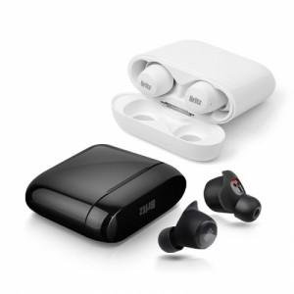 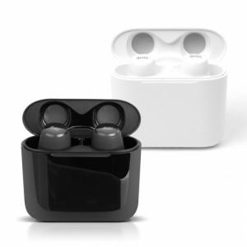 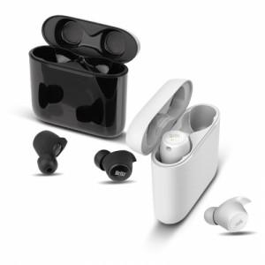

【상세/제작정보】

【인쇄/포장옵션】 | 레이저, 풀칼라 / 포장지포장

【공급단가】 | 수량 | 10~ | 50~ | 100~ | 300~ | 500~
*VAT별도 | 단가 | 79,540원 | 78,270원 | 76,360원 | 74,450원 | 73,180원

【상품 URL】 | https://www.synergygift.co.kr:443/src/goods_detail.php?gdno=23348

